Portada
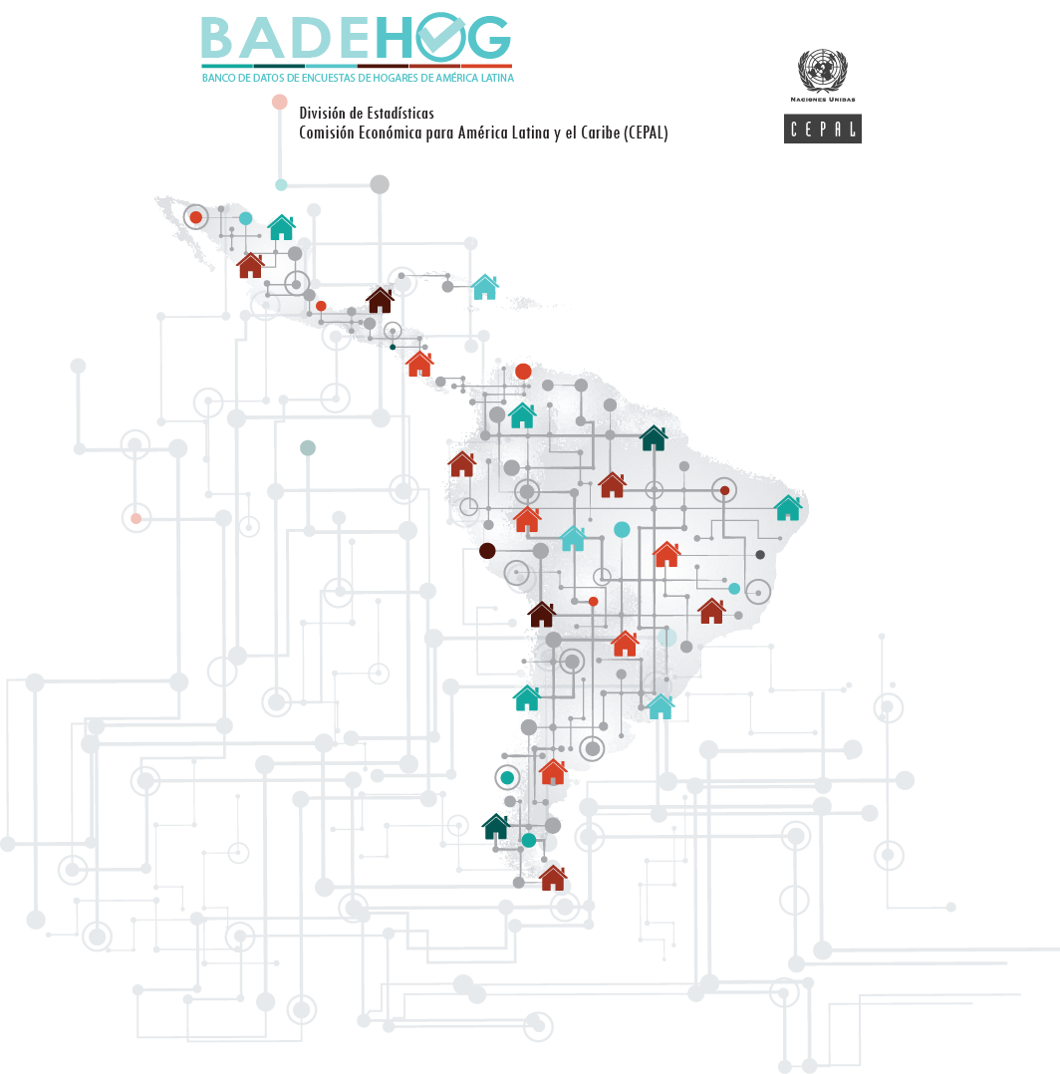

COSTA RICA 2020
Encuesta Nacional de Hogares
Diccionario de variables CEPAL

Descripcion
COSTA RICA 2020
Encuesta Nacional de Hogares
Diccionario de variables CEPAL

Nombre Oficial: | Encuesta Nacional de Hogares | Condicion de actividad | Sexo |  | Total
 |  |  | Hombre | Mujer
Organismo Ejecutor: | Instituto Nacional de Estadística y Censos (INEC) | NA | 512,316 | 481,743 | 994,059
 |  | Ocupado | 1,120,392 | 684,909 | 1,805,301
Periodo de la encuesta: | 06 de julio al 14 de agosto de 2020 | Cesante | 172,989 | 145,930 | 318,919
 |  | Busca por primera vez | 32,030 | 28,959 | 60,989
Cobertura geográfica: | Nacional | Pensionado o jubilado | 251,168 | 269,319 | 520,487
 |  | Rentista | 8,939 | 19,316 | 28,255
Tamaño de la muestra |  | Asistencia a centro de estudios | 232,795 | 274,023 | 506,818
Hogares: | 8,124 | Obligaciones del propio hogar | 92,987 | 693,182 | 786,169
Poblacion: | 25,530 | Discapacitado o enfermo | 18,963 | 14,272 | 33,235
 |  | Otro inactivo | 37,164 | 20,009 | 57,173
Hogares expandidos: | 1,604,705 | Total | 2,479,743 | 2,631,662 | 5,111,405

Población Expandida: | 5,111,405 | Categoría ocupación principal | Sexo |  | Total
 |  |  | Hombre | Mujer
Número de Variables: | 733 | NA | 1,359,351 | 1,946,753 | 3,306,104
 |  | Asalariado de hogar privado | 16,383 | 97,351 | 113,734
 |  | Asalariado de empresa o institución | 821,165 | 446,741 | 1,267,906
 |  | Auxiliar no remunerado | 6,552 | 7,858 | 14,410
 |  | Empleador | 43,639 | 14,039 | 57,678
 |  | Cuenta Propia | 232,653 | 118,920 | 351,573
 |  | Total | 2,479,743 | 2,631,662 | 5,111,405

Variables_CEPAL
COSTA RICA 2020
Encuesta Nacional de Hogares
Diccionario de variables CEPAL

Variable | Descripción variable | Unidad de información | Valor | Descripción valores
id_hogar | Identificación del hogar | Hogar
id_pers | Identificación de la persona | Persona | 1…13 | Número de persona dentro del hogar
factorex | Factor de expansion | Hogar
areageo | Área geográfica | Hogar | 1 | Área metropolitana
 |  |  | 2 | Resto urbano
 |  |  | 3 | Rural
areageo2 | Área geográfica | Hogar | 1 | Urbano
 |  |  | 2 | Rural
tenencia | Condición de tenencia | Hogar | 1 | Propia totalmente pagada
 |  |  | 2 | Propia pagando a plazos
 |  |  | 3 | Alquilada
 |  |  | 4 | En precario
 |  |  | 5 | Otra (cedida, prestada)
parentco | Condición de parentesco | Persona | 1 | Jefe(a)
 |  |  | 2 | Esposo(a) Compañero
 |  |  | 3 | Hijo(a)
 |  |  | 4 | Hijastro(a)
 |  |  | 5 | Yerno o nuera
 |  |  | 6 | Nieto(a)
 |  |  | 7 | Padre o madre
 |  |  | 8 | Suegro(a)
 |  |  | 9 | Hermano(a)
 |  |  | 10 | Cuñado(a)
 |  |  | 11 | Otro familiar
 |  |  | 12 | Otro no familiar
 |  |  | 13 | Servicio domestico o su familiar
 |  |  | 14 | Pensionista o su familiar
miembro | Miembro del hogar | Persona | 0 | No es miembro del hogar
 |  |  | 1 | Es miembro del hogar
sexo | Sexo | Persona | 1 | Hombre
 |  |  | 2 | Mujer
edad | Edad | Persona | 0 | Menor de 1 año
 |  |  | 1 - 96
 |  |  | 97 | 97 años o más
 |  |  | 98 | Menor de 15 años con edad ignorada
 |  |  | 99 | Mayor de 15 años con edad ignorada
anoest | Años de estudio | Persona | 0 | Sin educación
 |  |  | 99 | NS/NR
condact | Condición de actividad | Persona | -1 | NA
 |  |  | 1 | Ocupado
 |  |  | 2 | Cesante
 |  |  | 3 | Busca por primera vez
 |  |  | 4 | Pensionado o jubilado
 |  |  | 5 | Rentista
 |  |  | 6 | Asistencia a centro de estudios
 |  |  | 7 | Obligaciones del propio hogar
 |  |  | 8 | Discapacitado o enfermo
 |  |  | 9 | Otro inactivo
condact3 | Condición de actividad | Persona | -1 | NA
 |  |  | 1 | Ocupado
 |  |  | 2 | Desocupado
 |  |  | 3 | Inactivo
categ_p | Categoría ocupacional - Ocupación principal | Persona | -1 | NA
 |  |  | 1 | Asalariado de hogar privado
 |  |  | 2 | Asalariado de empresa o institucion
 |  |  | 3 | Auxiliar no remunerado
 |  |  | 4 | Empleador
 |  |  | 5 | Cuenta Propia
categ5_p | Categoría ocupacional - Ocupación principal | Persona | -1 | NA
 |  |  | 1 | Empleador
 |  |  | 2 | Asalariado
 |  |  | 3 | Empleado doméstico
 |  |  | 4 | Trabajador por cuenta propia
 |  |  | 5 | Trabajador familiar no remunerado
 |  |  | 9 | NS/NR
ocup_p | Ocupación - Ocupación principal |  | -1 | NA
 |  |  | … | Ver clasificadores
ocupr_p | Ocupación - Ocupación principal | Persona | -1 | NA
 |  |  | 1 | Directores y gerentes
 |  |  | 2 | Profesionales científicos e intelectuales
 |  |  | 3 | Técnicos y profesionales de nivel medio
 |  |  | 4 | Personal de apoyo administrativo
 |  |  | 5 | Trabajadores de los servicios y vendedores de comercios y mercados
 |  |  | 6 | Agricultores y trabajadores calificados agropecuarios, forestales y pesqueros
 |  |  | 7 | Oficiales, operarios y artesanos de artes mecánicas y de otros oficios
 |  |  | 8 | Operadores de instalaciones y máquinas y ensambladores
 |  |  | 9 | Ocupaciones elementales
 |  |  | 10 | No bien especificadas
rama_p | Rama de actividad - Ocupación principal |  | -1 | NA
 |  |  | … | Ver clasificadores
ramar_p | Rama de actividad - Ocupación principal | Persona | -1 | NA
 |  |  | 1 | agricultura, ganadería, silvicultura y
 |  |  | 2 | explotación de minas y canteras
 |  |  | 3 | industrias manufactureras
 |  |  | 4 | suministro de electricidad, gas, vapor
 |  |  | 5 | suministro de agua; evacuación de aguas
 |  |  | 6 | construcción
 |  |  | 7 | comercio al por mayor y al por menor; r
 |  |  | 8 | transporte y almacenamiento
 |  |  | 9 | actividades de alojamiento y de servici
 |  |  | 10 | información y comunicaciones
 |  |  | 11 | actividades financieras y de seguros
 |  |  | 12 | actividades inmobiliarias
 |  |  | 13 | actividades profesionales, científicas
 |  |  | 14 | actividades de servicios administrativo
 |  |  | 15 | administración pública y defensa; plane
 |  |  | 16 | enseñanza
 |  |  | 17 | actividades de atención de la salud hum
 |  |  | 18 | actividades artísticas, de entretenimie
 |  |  | 19 | otras actividades de servicios
 |  |  | 20 | hogares como empleadores
 |  |  | 21 | actividades de organizaciones y órganos
 |  |  | 99 | no pueden clasificarse según la activid
categ_s | Categoría ocupacional - Ocupación secundaria | Persona
categ5_s | Categoría ocupacional - Ocupación secundaria | Persona
ocupr_s | Ocupación - Ocupación secundaria | Persona
ramar_s | Rama de actividad - Ocupación secundaria | Persona
pers | Número de personas en el hogar | Hogar
persindo | Número de miembros del hogar | Hogar
ncony | Número de cónyuges | Hogar
nhijos | Número de hijos | Hogar
notrop | Número de otros parientes | Hogar
notronp | Número de otros no parientes | Hogar
nnomiem | Número de no miembros del hogar | Hogar
sexoj | Sexo del jefe del hogar | Hogar |  | Ver variable sexo
edadj | Edad del jefe del hogar | Hogar |  | Ver variable edad
anoestj | Años de estudio del jefe del hogar | Hogar |  | Ver variable anoest
condactj | Condición de actividad del jefe del hogar | Hogar |  | Ver variable con
categ_pj | Categoría ocupacional del jefe del hogar | Hogar |  | Ver variable categ_p
ocupr_pj | Ocupación del jefe del hogar | Hogar |  | Ver variable ocupr_p
ramar_pj | Rama de actividad del jefe del hogar | Hogar |  | Ver variable ramar_p
Ingresos
syspm | Sueldos y salarios monetarios - Ocupación principal | Persona |  | syspm = spmn + ipsp + asp + sesp + bsp + oisp
syspe | Sueldos y salarios en especie - Ocupación principal | Persona |  | syspe = spnma + spnmv + spnmt + spnmvh + spnmo
sysp | Sueldos y salarios - Ocupación principal | Persona |  | sysp = syspm + syspe
sysom | Sueldos y salarios monetarios - Otras ocupaciones | Persona |  | sysom = ssmn
sysoe | Sueldos y salarios en especie - Otras ocupaciones | Persona |  | sysoe = ssnm
syso | Sueldos y salarios - Otras ocupaciones | Persona |  | syso = sysom + sysoe
sys | Sueldos y salarios | Persona |  | sys = sysp + syso
ganpm | Ganancias del empleo independiente monetarias - Ocupación principal | Persona |  | ganpm = spif + aif + dif + gpif + gpina + gpsfi + gpia
ganpe | Ganancias del empleo independiente en especie - Ocupación principal | Persona |  | ganpe = inmpina + inmpia
ganp | Ganancias del empleo independiente - Ocupación principal | Persona |  | ganp = ganpm + ganpe
ganom | Ganancias del empleo independiente monetarias - Otras ocupaciones | Persona |  | ganom = gsi+ ssif + dsif + gpsif + asif
ganoe | Ganancias del empleo independiente en especie - Otras ocupaciones | Persona |  | ganoe = inmsi
gano | Ganancias del empleo independiente - Otras ocupaciones | Persona |  | gano = ganom + ganoe
gan | Ganancias del empleo independiente | Persona |  | gan = ganp + gano
yoemp | Otros ingresos del empleo | Persona |  | yoemp = spmn + ipsp + asp + sesp + bsp + oispspnma + spnmv + spnmt + spnmvh + spnmossmn+ssnmspif + aif + dif + gpif + gpina + gpsfi + gpiagsi+ ssif + dsif + gpsif + asifinmsi, si condact distinto de 1
yemp | Ingresos del empleo | Persona |  | yemp = sys + gan + yoemp
yjub | Ingresos por jubilaciones y pensiones | Persona |  | yjub = tpn + tapn + trnc + taprnc + tpe + tape
yrem_i | Ingreso remesas | Persona |  | yrem_i = te + tdp
yotr | Ingresos por otras transferencias, sin jubilaciones ni pensiones | Persona |  | yotr = timas + ts + tbc + tpa + tapa + tsepa + ot + tnm + yrem_i + covid_tbp + covid_tme + covid_tmp + covid_tnm
ycap | Ingresos monetarios por la propiedad de activos | Persona |  | ycap = ia + ii + id + ib
yto | Ingreso total | Persona |  | yto = yemp + yjub + yotr + ycap
syspmh | Sueldos y salarios monetarios - Ocupación principal | Hogar
sypeh | Sueldos y salarios en especie - Ocupación principal | Hogar
sysph | Sueldos y salarios - Ocupación principal | Hogar
sysomh | Sueldos y salarios monetarios - Otras ocupaciones | Hogar
sysoeh | Sueldos y salarios en especie - Otras ocupaciones | Hogar
sysoh | Sueldos y salarios - Otras ocupaciones | Hogar
sysh | Sueldos y salarios | Hogar
ganpmh | Ganancias del empleo independiente monetarias - Ocupación principal | Hogar
ganpeh | Ganancias del empleo independiente en especie - Ocupación principal | Hogar
ganph | Ganancias del empleo independiente - Ocupación principal | Hogar
ganomh | Ganancias del empleo independiente monetarias - Otras ocupaciones | Hogar
ganoeh | Ganancias del empleo independiente en especie - Otras ocupaciones | Hogar
ganoh | Ganancias del empleo independiente - Otras ocupaciones | Hogar
ganh | Ganancias del empleo independiente | Hogar
yoemph | Otros ingresos del empleo | Hogar
yemph | Ingresos del empleo | Hogar
yjubh | Ingresos por jubilaciones y pensiones | Hogar
yotrh | Ingresos por otras transferencias, sin jubilaciones ni pensiones | Hogar
ycaph | Ingresos monetarios por la propiedad de activos | Hogar
ytoh | Ingreso total | Hogar |  | ytoh= yemph + yjubh + yotrh + ycaph
tenencia2 | Condición de tenencia para asignar alquiler imputado | Hogar | 1 | Vivienda propia o cedida
 |  |  | 2 | Vivienda alquilada o tenencia irregular
yaimh | Alquiler imputado | Hogar |  | yaimh= v2b
yaimcoh | Alquiler imputado corregido | Hogar
ytocoh_ai | Ingreso total corregido con alquiler imputado | Hogar |  | ytocoh_ai= ytoh + yaimcoh
Variables de pobreza
ingcorte | Ingreso per cápita | Hogar |  | ingcorte= ytocoh_ai / persindo
li | Línea de pobreza extrema (indigencia) | Hogar
lp | Línea de pobreza | Hogar
pobreza | Condición de pobreza | Hogar | 1 | Pobreza extrema
 |  |  | 2 | Pobreza no extrema
 |  |  | 3 | Fuera de la pobreza

